상품제안서
컴포트 3단 자동 양우산-암막 자외선 차단(UPF 50+) | 상품코드: F21850

 |  |  |  |  |  |  | 02-412-0044 | www.easy1.co.kr
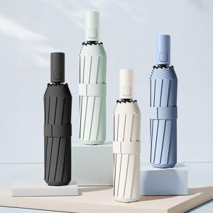

【상세/제작정보】 | <p>* 손잡이 무료(100개 미만시 35000원)&nbsp;</p><p>*&nbsp;원단 350원(100개 미만시 60000원)</p>

【인쇄/포장옵션】 | 실크 / 포장지포장

【공급단가】 | 수량 | 100~ | 300~ | 500~ | 1,000~ | 3,000~
*VAT별도 | 단가 | 9,760원 | 9,200원 | 9,040원 | 8,800원 | 8,560원

【상품 URL】 | http://www.easy1.co.kr/src/goods_detail.php?gdno=21850

